オーバービュー
オーバービュー |  |  | サブシステムID |  | サブシステム名 | 機能ID |  |  |  | 機能名 |  | 作成
 |  |  | 0 |  | FAサイト機能 | CMS2-3-5-1 |  |  |  | 規格適合品一覧メイン |  | 改定

機能目的

 | 規格適合品検索機能で指定された条件の情報を製品DB内から抽出し、規格適合品検索結果画面に表示する。

機能概要

 | ・規格適合品検索機能で指定された条件の情報を製品DB内から抽出し、規格適合品検索結果画面に表示する。
 | ・検索結果画面は規格適合品検索機能で指定された条件の情報を即時に反映する。
 | ・対象外のブラウザからのアクセスはエラー画面に遷移する。
 | ・URLのパラメータ（言語）により、表示する言語に応じた画面／検索条件を表示する。言語は製品情報シートデータテーブルの項目「表示言語」で制御する。
 | ・社内プレビュー機能から表示の場合、登録中データは検索結果表示部内の対象データの表示の背景色を赤色とする。

前提／特記事項

 | リクエストはGETで受ける。

アクセスデータ
No |  | 物理名 |  | 論理名 |  |  | I | O | 種別 |  | 備考
1
2
3
4
5
6
7
8
9
10
11
12
13
14
15
外部インタフェース
No |  | クラス名 |  | 機能名 |  |  |  |  |  |  | 備考
1
外部システムの機能を呼び出している場合に記入
2
3
4
5

画面遷移図
画面遷移図 |  |  | サブシステムID | サブシステム名 |  |  | 機能ID | 機能名 |  |  |  | 作成
 |  |  | 0 | FAサイト機能 |  |  | CMS2-3-5-1 | 規格適合品一覧メイン |  |  |  | 改定

FAトップ

 |  | 「製品情報」リンククリック
 |  | パンくず押下
 |  |  |  |  | LP2機種選択
製品情報トップ
 |  |  |  |  | パンくず押下
 |  |  |  | LP1機種選択
 |  |  |  | パンくず押下

規格適合品を探す タブ画面
LP1特長ページ
 |  | 「規格適合品を探す」タブ選択
 |  | パンくず押下 |  |  |  |  |  |  |  | LP2機種選択
 |  |  |  |  |  |  |  |  |  | パンくず押下

LP2特長ページ
 |  | 機種選択
 |  | パンくず押下
 |  | 製品を選択押下
 |  | 規格適合品押下 |  |  |  |  |  |  | パンくず押下 |  |  |  | LP3シリーズ選択
規格適合品一覧
 |  |  |  |  |  |  |  |  |  |  |  |  | パンくず押下

 |  |  |  |  |  |  |  |  |  |  | 目的の製品を探すクリック
 |  |  |  |  |  | パンくず押下 |  |  |  |  | パンくずクリック
LP3特長ページ

 | 製品絞り込み選択
 | 製品カテゴリ選択
 |  |  |  |  |  |  |  |  |  |  |  |  |  | 目的の製品を探すクリック
目的の製品を探す
 |  |  |  |  |  |  |  |  |  |  |  |  |  | パンくずクリック

 |  |  |  |  |  | 規格適合品を探す→製品タイプクリック
 |  |  |  |  |  | パンくず押下

画面レイアウト
画面レイアウト |  |  |  |  | サブシステムID | サブシステム名 | 機能ID | 機能名 | 作成
 |  |  |  |  | 0 | FAサイト機能 | CMS2-3-5-1 | 規格適合品一覧メイン | 改定

画面の概要 |  |  |  |  | 規格適合品検索機能で指定された条件の情報を製品DB内から抽出し、規格適合品検索結果画面に表示する。

用途 |  |  |  |  | 初期表示・検索結果表示

 | ■検索結果あり（規格適合品を探す）

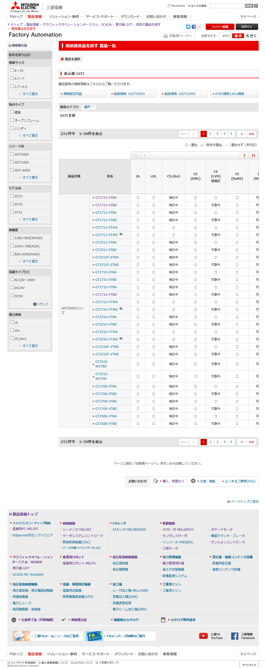

17
18

19
20
10
1

2

11
3

12
4

5

6

14
7
8
15

9

16

24
 |  |  |  |  |  |  |  |  |  | 製品固有の備考メッセージ:V2.08 追加

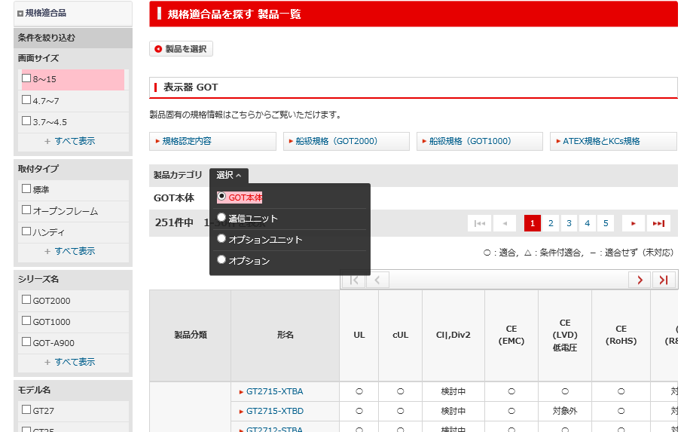

12

5

 |  |  |  | ※選択一覧出力時
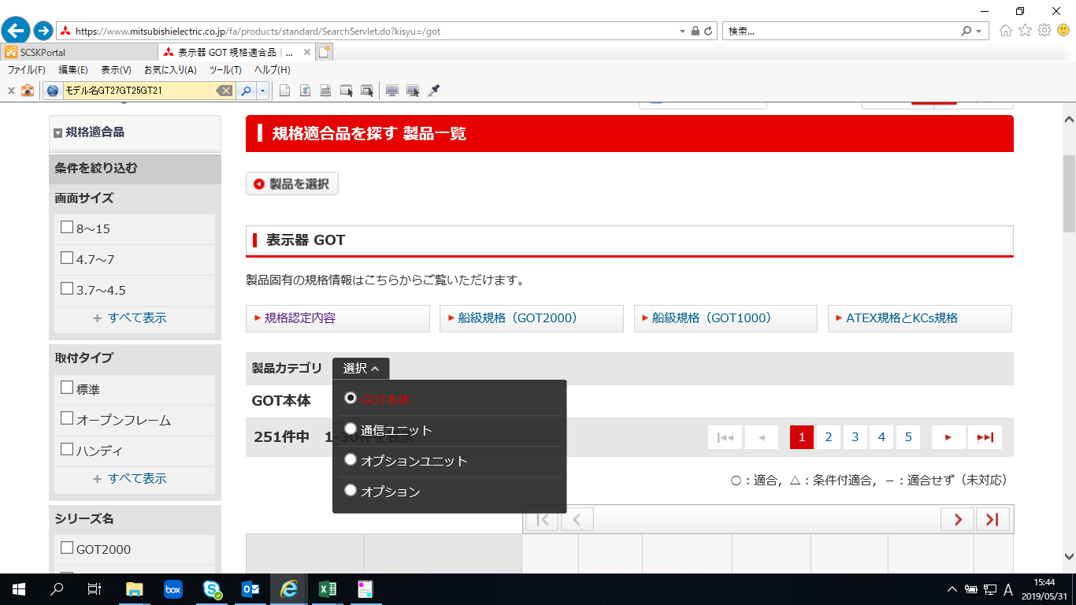

 | ■検索結果あり ※同一形名の場合

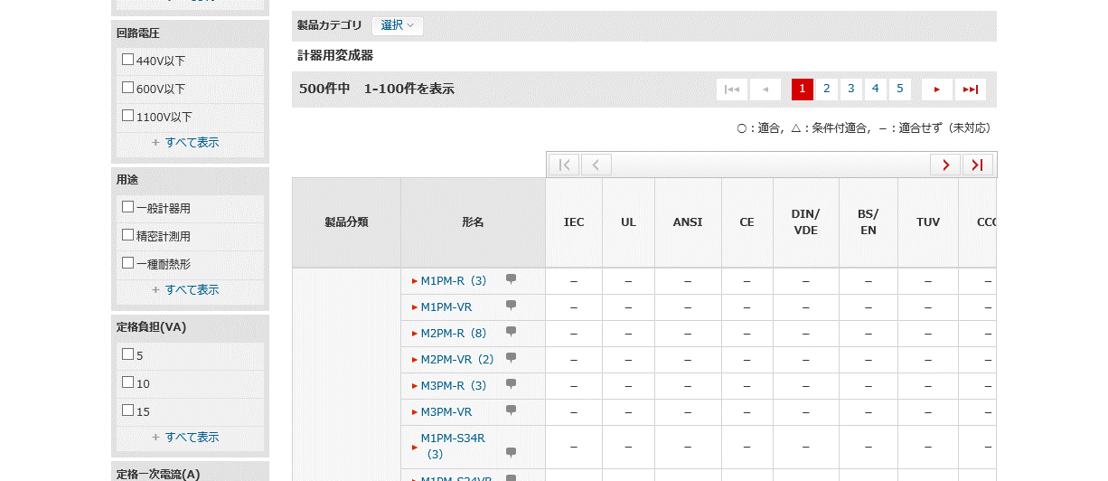

9

 | ■検索結果あり ※生産終了品の場合 |  |  |  |  |  |  |  |  |  | Ver.15.06 追加(受注終了予定、受注終了を追加)

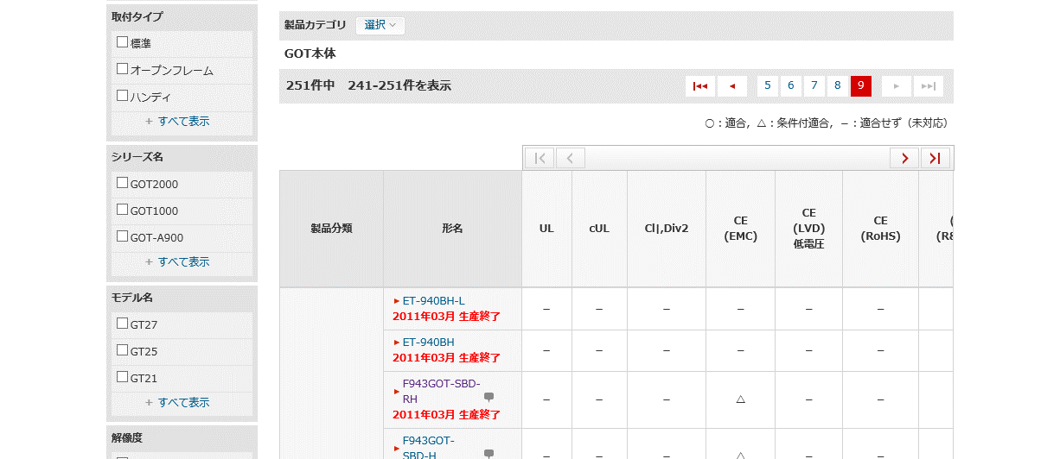

9

2011年3月 受注終了予定
 |  |  |  |  |  |  |  |  |  |  |  |  |  | Ver.15.06 追加
 | ■検索結果あり（規格適合品を探す）

2011年3月 受注終了

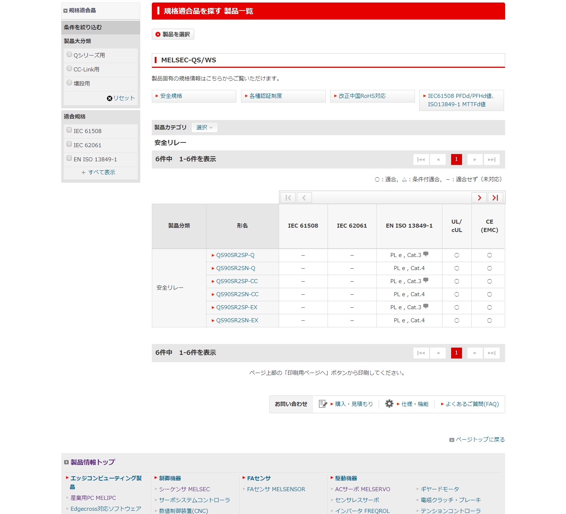

13

9

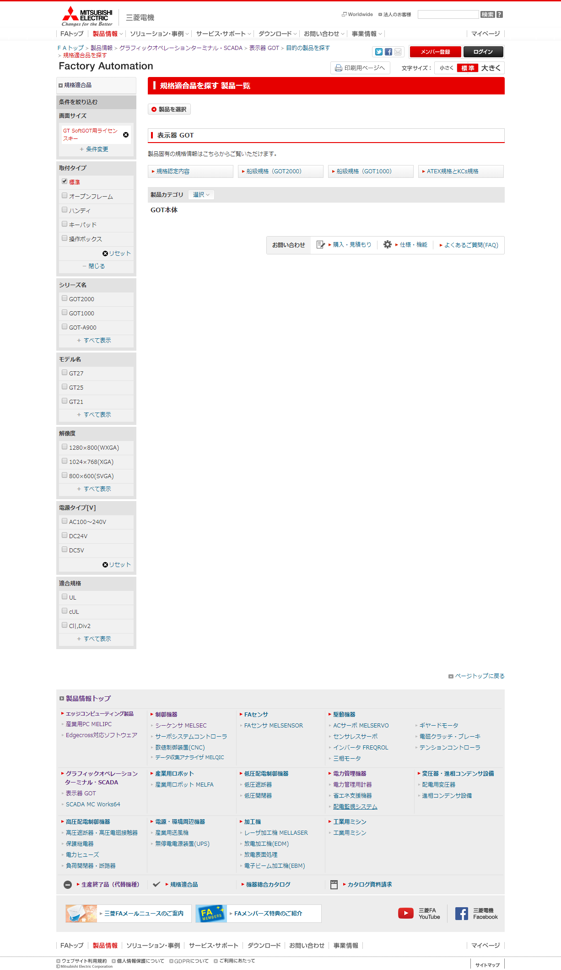

 |  |  |  | ※選択一覧出力時

 | ■パンくず切替 menu=docあり

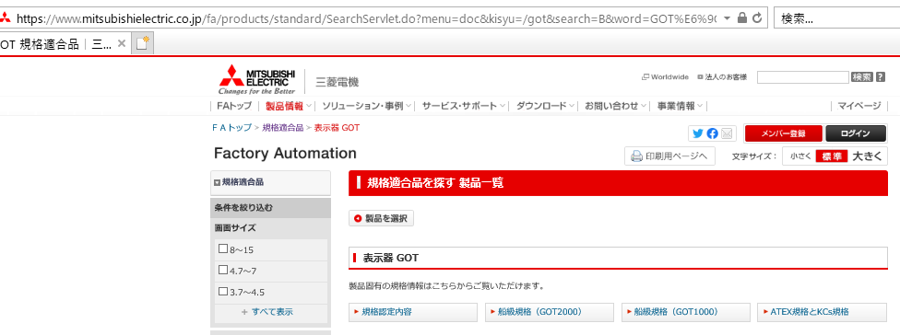
 |  |  |  |  |  |  |  |  |  |  |  | Ver12.38 追加

FAトップ>規格適合品>機種名
＊機種名は機種によって可変

 |  | ■パンくず切替 menu=docなし(シーケンサ以外)

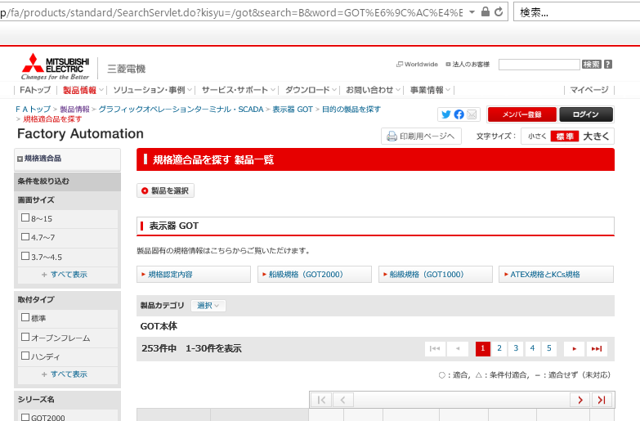
 |  |  |  |  |  |  |  |  |  |  |  | Ver12.38 追加

FAトップ>製品情報>LP1>LP2>目的の製品を探す>
規格適合品を探す
＊LP1,LP2は機種によって可変

 |  |  | ■パンくず切替 menu=docなし(シーケンサ)

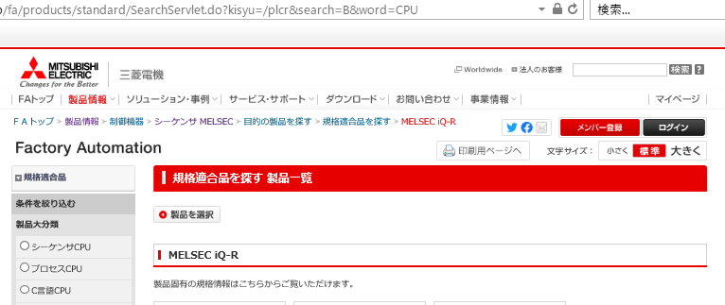
 |  |  |  |  |  |  |  |  |  |  |  |  | Ver12.38 追加

FAトップ>製品情報>LP1>LP2>目的の製品を探す>
規格適合品を探す>LP3
＊LP1,LP2,LP3は機種によって可変

 |  |  | ■生産終了日の注釈表示 |  |  |  | Ver21.80追加

入出力仕様
入出力仕様 |  | サブシステムID |  | サブシステム名 |  | 機能ID | 機能名 | 作成
 |  | 0 |  | FAサイト機能 |  | CMS2-3-5-1 | 規格適合品一覧メイン | 改定

仕様No. |  | 1
タイミング |  | 初期表示時
用途 |  | 初期表示時
アクション（呼び出し対象） |  | https://[FAサイトホスト]/fa/products/standard/SearchServlet.page
入力
No | 項目名 |  | 情報元 |  | 説明／設定内容
1 | kisyu |  |  |  | 必須 機種パス
2 | search
3 | word
4 | preview |  |  |  | 確認サイトでプレビュー表示するときに指定 1:プレビューする
5 | lang |  |  |  | 表示言語（1:日本語、2:英語）未指定時デフォルト:1
6 | category |  |  |  | 未指定時デフォルト:ex
7 | id |  |  |  | 未指定時デフォルト:spec
8
9
10
出力
No | 項目名 |  | 情報元 |  | 説明／設定内容
画面編集要領要領No.1参照
1
2
3

仕様No. |  | 2
タイミング |  | 左ナビ条件の絞り込み条件変更時
用途 |  | 指定された絞り込み条件で再検索を行い結果を返す
アクション（呼び出し対象） |  | https://[FAサイトホスト]/fa/products/standard/asearch.page
入力
No | 項目名 |  | 情報元 |  | 説明／設定内容
1 | kisyu |  |  |  | 機種パス
2 | page |  |  |  | ページャの表示ページ 未指定時デフォルト:1
3 | B |  |  |  | 大分類（製品カテゴリ）の条件
4 | word |  |  |  | 大分類（製品カテゴリ）の条件
5 | K-XX |  |  |  | 左絞り込み条件（K-01～K-10：適合規格以外）の選択肢
6 | K-XXX |  |  |  | 製品カテゴリ・シリーズでの検索条件(K-100)
7 | L |  |  |  | 形名検索の条件
8 | N
9 | TGKK |  |  |  | 左絞り込み条件（適合規格）の選択肢
10 | lang |  |  |  | 表示言語（1:日本語、2:英語）未指定時デフォルト:1
11 | HBJK |  |  |  | 左絞り込み条件（発売状況）の選択肢
12
13
14
出力
No | 項目名 |  | 情報元 |  | 説明／設定内容
1
2
3

仕様No. |  | 3
タイミング
用途
アクション（呼び出し対象） |  | https://[FAサイトホスト]/fa/products/standard/acondition.page
入力
No | 項目名 |  | 情報元 |  | 説明／設定内容
画面編集要領要領No.1参照
1
2
3
出力
No | 項目名 |  | 情報元 |  | 説明／設定内容
1
2
3

テーブル参照要領
テーブル参照要領 |  |  | サブシステムID |  |  | サブシステム名 |  | 機能ID | 機能名 | 作成
 |  |  | 0 |  |  | FAサイト機能 |  | CMS2-3-5-1 | 規格適合品一覧メイン | 改定

別途SQLを作成
本設計書にはSQL-IDを記入
要領No. |  | 1 |  | アクセス種別
No | テーブルID |  |  | テーブル名 |  |  |  | 備考
1
2
3
4
参照条件

No | テーブル項目名 |  |  |  | 情報元 |  | 備考
1
2
3
4
5

要領No. |  | 2 |  | アクセス種別
No | テーブルID |  |  | テーブル名 |  |  |  | 備考
1
2
3
4
参照条件

No | テーブル項目名 |  |  |  | 情報元 |  | 備考
1
2
3
4
5

